Total
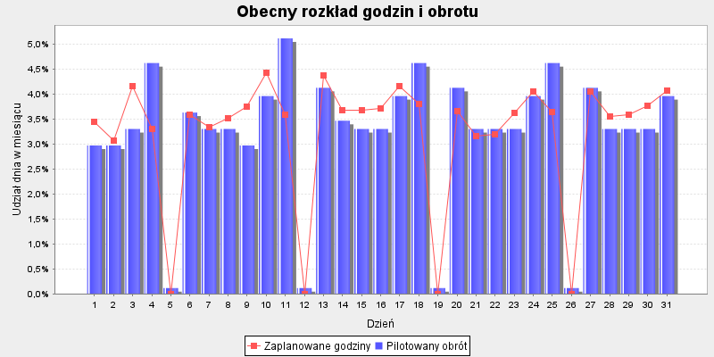
 |  |  |  |  | Godziny proporcjonalnie | Godziny aby zrealizować | Różnica godzin do
Dzień | Pilotaż obrotu | Udział dnia w TO | Zaplanowane godziny | Udział w godzinach | wg dziennego obrotu | Cel produktywności: 867.0 | celu produktywności

2020-07-01 | 180,000 zł | 2.97% | 241 | 3.45% | 208.4 | 208.6 | -32.4
2020-07-02 | 180,000 zł | 2.97% | 214.5 | 3.07% | 208.4 | 208.6 | -5.9
2020-07-03 | 200,000 zł | 3.30% | 291 | 4.17% | 231.6 | 231.7 | -59.3
2020-07-04 | 280,000 zł | 4.62% | 231 | 3.31% | 324.2 | 324.4 | 93.4
2020-07-05 | 7,000 zł | 0.12% | . | 0.00% | . | . | .
2020-07-06 | 220,000 zł | 3.63% | 251 | 3.59% | 254.7 | 254.9 | 3.9
2020-07-07 | 200,000 zł | 3.30% | 233 | 3.34% | 231.6 | 231.7 | -1.3
2020-07-08 | 200,000 zł | 3.30% | 246 | 3.52% | 231.6 | 231.7 | -14.3
2020-07-09 | 180,000 zł | 2.97% | 261.5 | 3.75% | 208.4 | 208.6 | -52.9
2020-07-10 | 240,000 zł | 3.96% | 309 | 4.43% | 277.9 | 278.1 | -30.9
2020-07-11 | 310,000 zł | 5.12% | 251 | 3.59% | 359 | 359.2 | 108.2
2020-07-12 | 7,000 zł | 0.12% | . | 0.00% | . | . | .
2020-07-13 | 250,000 zł | 4.13% | 306 | 4.38% | 289.5 | 289.7 | -16.3
2020-07-14 | 210,000 zł | 3.47% | 257 | 3.68% | 243.2 | 243.3 | -13.7
2020-07-15 | 200,000 zł | 3.30% | 257 | 3.68% | 231.6 | 231.7 | -25.3
2020-07-16 | 200,000 zł | 3.30% | 259.5 | 3.72% | 231.6 | 231.7 | -27.8
2020-07-17 | 240,000 zł | 3.96% | 291 | 4.17% | 277.9 | 278.1 | -12.9
2020-07-18 | 280,000 zł | 4.62% | 265 | 3.80% | 324.2 | 324.4 | 59.4
2020-07-19 | 7,000 zł | 0.12% | . | 0.00% | . | . | .
2020-07-20 | 250,000 zł | 4.13% | 256 | 3.67% | 289.5 | 289.7 | 33.7
2020-07-21 | 200,000 zł | 3.30% | 220 | 3.15% | 231.6 | 231.7 | 11.7
2020-07-22 | 200,000 zł | 3.30% | 223 | 3.19% | 231.6 | 231.7 | 8.7
2020-07-23 | 200,000 zł | 3.30% | 252.5 | 3.62% | 231.6 | 231.7 | -20.8
2020-07-24 | 240,000 zł | 3.96% | 283 | 4.05% | 277.9 | 278.1 | -4.9
2020-07-25 | 280,000 zł | 4.62% | 254 | 3.64% | 324.2 | 324.4 | 70.4
2020-07-26 | 7,000 zł | 0.12% | . | 0.00% | . | . | .
2020-07-27 | 250,000 zł | 4.13% | 283 | 4.05% | 289.5 | 289.7 | 6.7
2020-07-28 | 200,000 zł | 3.30% | 248 | 3.55% | 231.6 | 231.7 | -16.3
2020-07-29 | 200,000 zł | 3.30% | 251 | 3.59% | 231.6 | 231.7 | -19.3
2020-07-30 | 200,000 zł | 3.30% | 263.5 | 3.77% | 231.6 | 231.7 | -31.8
2020-07-31 | 240,000 zł | 3.96% | 284 | 4.07% | 277.9 | 278.1 | -5.9
Sumy: | 6058000 | 1 | 6983 | 1 | 6982 | 6987 | 5

BieganieOXELO
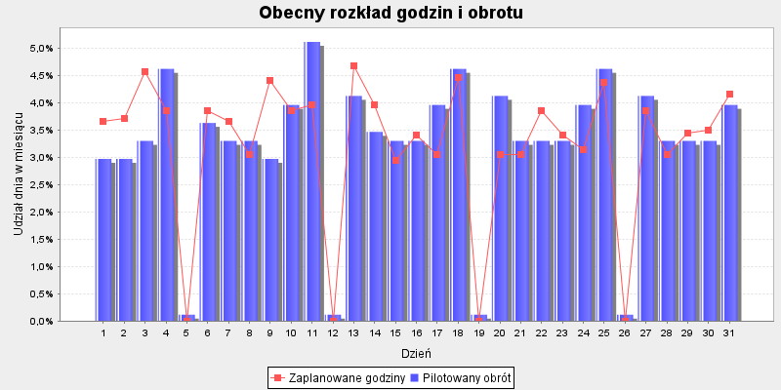
 |  |  |  |  | Godziny proporcjonalnie | Godziny aby zrealizować | Różnica godzin do
Dzień | Pilotaż obrotu | Udział dnia w TO | Zaplanowane godziny | Udział w godzinach | wg dziennego obrotu | Cel produktywności: 867.0 | celu produktywności

2020-07-01 | 25,256 zł | 2.97% | 36 | 3.66% | 29.4 | 24.1 | -11.9
2020-07-02 | 25,256 zł | 2.97% | 36.5 | 3.71% | 29.4 | 21.5 | -15
2020-07-03 | 28,062 zł | 3.30% | 45 | 4.57% | 32.7 | 32.4 | -12.6
2020-07-04 | 39,287 zł | 4.62% | 38 | 3.86% | 45.7 | 29.3 | -8.7
2020-07-05 | 982 zł | 0.12% | . | 0.00% | . | . | .
2020-07-06 | 30,868 zł | 3.63% | 38 | 3.86% | 35.9 | 29 | -9
2020-07-07 | 28,062 zł | 3.30% | 36 | 3.66% | 32.7 | 24.1 | -11.9
2020-07-08 | 28,062 zł | 3.30% | 30 | 3.05% | 32.7 | 25.8 | -4.2
2020-07-09 | 25,256 zł | 2.97% | 43.5 | 4.42% | 29.4 | 29.2 | -14.3
2020-07-10 | 33,674 zł | 3.96% | 38 | 3.86% | 39.2 | 34.1 | -3.9
2020-07-11 | 43,496 zł | 5.12% | 39 | 3.96% | 50.6 | 31.1 | -7.9
2020-07-12 | 982 zł | 0.12% | . | 0.00% | . | . | .
2020-07-13 | 35,078 zł | 4.13% | 46 | 4.67% | 40.8 | 33.2 | -12.8
2020-07-14 | 29,465 zł | 3.47% | 39 | 3.96% | 34.3 | 27.4 | -11.6
2020-07-15 | 28,062 zł | 3.30% | 29 | 2.95% | 32.7 | 26.3 | -2.7
2020-07-16 | 28,062 zł | 3.30% | 33.5 | 3.40% | 32.7 | 27.8 | -5.7
2020-07-17 | 33,674 zł | 3.96% | 30 | 3.05% | 39.2 | 32.4 | 2.4
2020-07-18 | 39,287 zł | 4.62% | 44 | 4.47% | 45.7 | 33.1 | -10.9
2020-07-19 | 982 zł | 0.12% | . | 0.00% | . | . | .
2020-07-20 | 35,078 zł | 4.13% | 30 | 3.05% | 40.8 | 28.4 | -1.6
2020-07-21 | 28,062 zł | 3.30% | 30 | 3.05% | 32.7 | 22.3 | -7.7
2020-07-22 | 28,062 zł | 3.30% | 38 | 3.86% | 32.7 | 22.7 | -15.3
2020-07-23 | 28,062 zł | 3.30% | 33.5 | 3.40% | 32.7 | 26.9 | -6.6
2020-07-24 | 33,674 zł | 3.96% | 31 | 3.15% | 39.2 | 31.2 | 0.2
2020-07-25 | 39,287 zł | 4.62% | 43 | 4.37% | 45.7 | 31.7 | -11.3
2020-07-26 | 982 zł | 0.12% | . | 0.00% | . | . | .
2020-07-27 | 35,078 zł | 4.13% | 38 | 3.86% | 40.8 | 30 | -8
2020-07-28 | 28,062 zł | 3.30% | 30 | 3.05% | 32.7 | 25 | -5
2020-07-29 | 28,062 zł | 3.30% | 34 | 3.45% | 32.7 | 26.5 | -7.5
2020-07-30 | 28,062 zł | 3.30% | 34.5 | 3.50% | 32.7 | 28.5 | -6
2020-07-31 | 33,674 zł | 3.96% | 41 | 4.16% | 39.2 | 30.5 | -10.5
Sumy: | 850000 | 1 | 985 | 1 | 984 | 764 | -220
 |  |  |  |  |  | godziny wg udziału w TO sklepu

Turystyka

 |  |  |  |  | Godziny proporcjonalnie | Godziny aby zrealizować | Różnica godzin do
Dzień | Pilotaż obrotu | Udział dnia w TO | Zaplanowane godziny | Udział w godzinach | wg dziennego obrotu | Cel produktywności: 867.0 | celu produktywności

2020-07-01 | 54,969 zł | 2.97% | 28 | 3.16% | 26.4 | 52.5 | 24.5
2020-07-02 | 54,969 zł | 2.97% | 12 | 1.35% | 26.4 | 46.7 | 34.7
2020-07-03 | 61,076 zł | 3.30% | 38 | 4.29% | 29.4 | 70.5 | 32.5
2020-07-04 | 85,507 zł | 4.62% | 38 | 4.29% | 41.1 | 63.7 | 25.7
2020-07-05 | 2,138 zł | 0.12% | . | 0.00% | . | . | .
2020-07-06 | 67,184 zł | 3.63% | 25 | 2.82% | 32.3 | 63 | 38
2020-07-07 | 61,076 zł | 3.30% | 32 | 3.61% | 29.4 | 52.5 | 20.5
2020-07-08 | 61,076 zł | 3.30% | 34 | 3.84% | 29.4 | 56.2 | 22.2
2020-07-09 | 54,969 zł | 2.97% | 28 | 3.16% | 26.4 | 63.5 | 35.5
2020-07-10 | 73,292 zł | 3.96% | 44 | 4.97% | 35.3 | 74.2 | 30.2
2020-07-11 | 94,668 zł | 5.12% | 42 | 4.74% | 45.5 | 67.7 | 25.7
2020-07-12 | 2,138 zł | 0.12% | . | 0.00% | . | . | .
2020-07-13 | 76,345 zł | 4.13% | 35 | 3.95% | 36.7 | 72.4 | 37.4
2020-07-14 | 64,130 zł | 3.47% | 28 | 3.16% | 30.9 | 59.6 | 31.6
2020-07-15 | 61,076 zł | 3.30% | 36 | 4.06% | 29.4 | 57.1 | 21.1
2020-07-16 | 61,076 zł | 3.30% | 34 | 3.84% | 29.4 | 60.4 | 26.4
2020-07-17 | 73,292 zł | 3.96% | 34 | 3.84% | 35.3 | 70.5 | 36.5
2020-07-18 | 85,507 zł | 4.62% | 40 | 4.51% | 41.1 | 72 | 32
2020-07-19 | 2,138 zł | 0.12% | . | 0.00% | . | . | .
2020-07-20 | 76,345 zł | 4.13% | 32 | 3.61% | 36.7 | 61.8 | 29.8
2020-07-21 | 61,076 zł | 3.30% | 28 | 3.16% | 29.4 | 48.4 | 20.4
2020-07-22 | 61,076 zł | 3.30% | 32 | 3.61% | 29.4 | 49.4 | 17.4
2020-07-23 | 61,076 zł | 3.30% | 28 | 3.16% | 29.4 | 58.5 | 30.5
2020-07-24 | 73,292 zł | 3.96% | 36 | 4.06% | 35.3 | 68 | 32
2020-07-25 | 85,507 zł | 4.62% | 36 | 4.06% | 41.1 | 68.9 | 32.9
2020-07-26 | 2,138 zł | 0.12% | . | 0.00% | . | . | .
2020-07-27 | 76,345 zł | 4.13% | 28 | 3.16% | 36.7 | 65.2 | 37.2
2020-07-28 | 61,076 zł | 3.30% | 34 | 3.84% | 29.4 | 54.3 | 20.3
2020-07-29 | 61,076 zł | 3.30% | 36 | 4.06% | 29.4 | 57.8 | 21.8
2020-07-30 | 61,076 zł | 3.30% | 36 | 4.06% | 29.4 | 62 | 26
2020-07-31 | 73,292 zł | 3.96% | 32 | 3.61% | 35.3 | 66.5 | 34.5
Sumy: | 1850000 | 1 | 886 | 1 | 886 | 1663 | 777
 |  |  |  |  |  | godziny wg udziału w TO sklepu

Woda
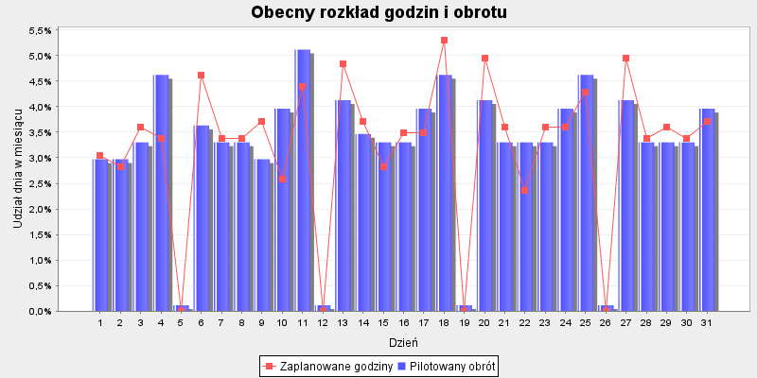
 |  |  |  |  | Godziny proporcjonalnie | Godziny aby zrealizować | Różnica godzin do
Dzień | Pilotaż obrotu | Udział dnia w TO | Zaplanowane godziny | Udział w godzinach | wg dziennego obrotu | Cel produktywności: 867.0 | celu produktywności

2020-07-01 | 29,861 zł | 2.97% | 27 | 3.04% | 26.5 | 28.5 | 1.5
2020-07-02 | 29,861 zł | 2.97% | 25 | 2.82% | 26.5 | 25.4 | 0.4
2020-07-03 | 33,179 zł | 3.30% | 32 | 3.60% | 29.5 | 38.3 | 6.3
2020-07-04 | 46,451 zł | 4.62% | 30 | 3.38% | 41.2 | 34.6 | 4.6
2020-07-05 | 1,161 zł | 0.12% | . | 0.00% | . | . | .
2020-07-06 | 36,497 zł | 3.63% | 41 | 4.62% | 32.4 | 34.2 | -6.8
2020-07-07 | 33,179 zł | 3.30% | 30 | 3.38% | 29.5 | 28.5 | -1.5
2020-07-08 | 33,179 zł | 3.30% | 30 | 3.38% | 29.5 | 30.5 | 0.5
2020-07-09 | 29,861 zł | 2.97% | 33 | 3.72% | 26.5 | 34.5 | 1.5
2020-07-10 | 39,815 zł | 3.96% | 23 | 2.59% | 35.3 | 40.3 | 17.3
2020-07-11 | 51,428 zł | 5.12% | 39 | 4.39% | 45.7 | 36.8 | -2.2
2020-07-12 | 1,161 zł | 0.12% | . | 0.00% | . | . | .
2020-07-13 | 41,474 zł | 4.13% | 43 | 4.84% | 36.8 | 39.3 | -3.7
2020-07-14 | 34,838 zł | 3.47% | 33 | 3.72% | 30.9 | 32.4 | -0.6
2020-07-15 | 33,179 zł | 3.30% | 25 | 2.82% | 29.5 | 31 | 6
2020-07-16 | 33,179 zł | 3.30% | 31 | 3.49% | 29.5 | 32.8 | 1.8
2020-07-17 | 39,815 zł | 3.96% | 31 | 3.49% | 35.3 | 38.3 | 7.3
2020-07-18 | 46,451 zł | 4.62% | 47 | 5.29% | 41.2 | 39.1 | -7.9
2020-07-19 | 1,161 zł | 0.12% | . | 0.00% | . | . | .
2020-07-20 | 41,474 zł | 4.13% | 44 | 4.95% | 36.8 | 33.6 | -10.4
2020-07-21 | 33,179 zł | 3.30% | 32 | 3.60% | 29.5 | 26.3 | -5.7
2020-07-22 | 33,179 zł | 3.30% | 21 | 2.36% | 29.5 | 26.8 | 5.8
2020-07-23 | 33,179 zł | 3.30% | 32 | 3.60% | 29.5 | 31.8 | -0.2
2020-07-24 | 39,815 zł | 3.96% | 32 | 3.60% | 35.3 | 36.9 | 4.9
2020-07-25 | 46,451 zł | 4.62% | 38 | 4.28% | 41.2 | 37.5 | -0.5
2020-07-26 | 1,161 zł | 0.12% | . | 0.00% | . | . | .
2020-07-27 | 41,474 zł | 4.13% | 44 | 4.95% | 36.8 | 35.4 | -8.6
2020-07-28 | 33,179 zł | 3.30% | 30 | 3.38% | 29.5 | 29.5 | -0.5
2020-07-29 | 33,179 zł | 3.30% | 32 | 3.60% | 29.5 | 31.4 | -0.6
2020-07-30 | 33,179 zł | 3.30% | 30 | 3.38% | 29.5 | 33.7 | 3.7
2020-07-31 | 39,815 zł | 3.96% | 33 | 3.72% | 35.3 | 36.1 | 3.1
Sumy: | 1005000 | 1 | 888 | 1 | 888 | 904 | 16
 |  |  |  |  |  | godziny wg udziału w TO sklepu

Tetris-GryRakiety
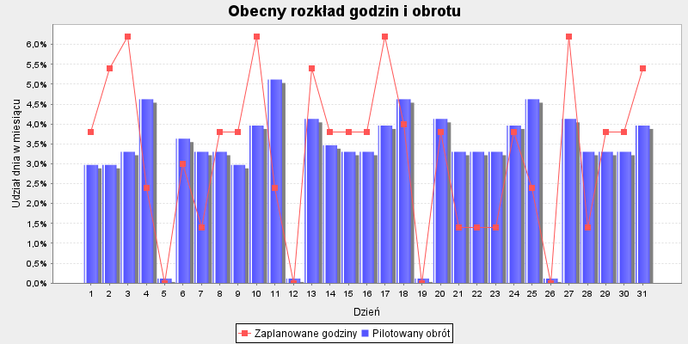
 |  |  |  |  | Godziny proporcjonalnie | Godziny aby zrealizować | Różnica godzin do
Dzień | Pilotaż obrotu | Udział dnia w TO | Zaplanowane godziny | Udział w godzinach | wg dziennego obrotu | Cel produktywności: 867.0 | celu produktywności

2020-07-01 | 18,605 zł | 2.97% | 19 | 3.79% | 15 | 17.8 | -1.2
2020-07-02 | 18,605 zł | 2.97% | 27 | 5.39% | 15 | 15.8 | -11.2
2020-07-03 | 20,673 zł | 3.30% | 31 | 6.19% | 16.6 | 23.9 | -7.1
2020-07-04 | 28,942 zł | 4.62% | 12 | 2.40% | 23.3 | 21.5 | 9.5
2020-07-05 | 724 zł | 0.12% | . | 0.00% | . | . | .
2020-07-06 | 22,740 zł | 3.63% | 15 | 2.99% | 18.3 | 21.3 | 6.3
2020-07-07 | 20,673 zł | 3.30% | 7 | 1.40% | 16.6 | 17.8 | 10.8
2020-07-08 | 20,673 zł | 3.30% | 19 | 3.79% | 16.6 | 19 | 0
2020-07-09 | 18,605 zł | 2.97% | 19 | 3.79% | 15 | 21.5 | 2.5
2020-07-10 | 24,807 zł | 3.96% | 31 | 6.19% | 19.9 | 25.1 | -5.9
2020-07-11 | 32,043 zł | 5.12% | 12 | 2.40% | 25.8 | 22.9 | 10.9
2020-07-12 | 724 zł | 0.12% | . | 0.00% | . | . | .
2020-07-13 | 25,841 zł | 4.13% | 27 | 5.39% | 20.8 | 24.5 | -2.5
2020-07-14 | 21,706 zł | 3.47% | 19 | 3.79% | 17.4 | 20.2 | 1.2
2020-07-15 | 20,673 zł | 3.30% | 19 | 3.79% | 16.6 | 19.3 | 0.3
2020-07-16 | 20,673 zł | 3.30% | 19 | 3.79% | 16.6 | 20.4 | 1.4
2020-07-17 | 24,807 zł | 3.96% | 31 | 6.19% | 19.9 | 23.9 | -7.1
2020-07-18 | 28,942 zł | 4.62% | 20 | 3.99% | 23.3 | 24.4 | 4.4
2020-07-19 | 724 zł | 0.12% | . | 0.00% | . | . | .
2020-07-20 | 25,841 zł | 4.13% | 19 | 3.79% | 20.8 | 20.9 | 1.9
2020-07-21 | 20,673 zł | 3.30% | 7 | 1.40% | 16.6 | 16.4 | 9.4
2020-07-22 | 20,673 zł | 3.30% | 7 | 1.40% | 16.6 | 16.7 | 9.7
2020-07-23 | 20,673 zł | 3.30% | 7 | 1.40% | 16.6 | 19.8 | 12.8
2020-07-24 | 24,807 zł | 3.96% | 19 | 3.79% | 19.9 | 23 | 4
2020-07-25 | 28,942 zł | 4.62% | 12 | 2.40% | 23.3 | 23.3 | 11.3
2020-07-26 | 724 zł | 0.12% | . | 0.00% | . | . | .
2020-07-27 | 25,841 zł | 4.13% | 31 | 6.19% | 20.8 | 22.1 | -8.9
2020-07-28 | 20,673 zł | 3.30% | 7 | 1.40% | 16.6 | 18.4 | 11.4
2020-07-29 | 20,673 zł | 3.30% | 19 | 3.79% | 16.6 | 19.6 | 0.6
2020-07-30 | 20,673 zł | 3.30% | 19 | 3.79% | 16.6 | 21 | 2
2020-07-31 | 24,807 zł | 3.96% | 27 | 5.39% | 19.9 | 22.5 | -4.5
Sumy: | 626173 | 1 | 501 | 1 | 501 | 563 | 62
 |  |  |  |  |  | godziny wg udziału w TO sklepu

Fitness

 |  |  |  |  | Godziny proporcjonalnie | Godziny aby zrealizować | Różnica godzin do
Dzień | Pilotaż obrotu | Udział dnia w TO | Zaplanowane godziny | Udział w godzinach | wg dziennego obrotu | Cel produktywności: 867.0 | celu produktywności

2020-07-01 | 19,462 zł | 2.97% | 30 | 2.83% | 31.7 | 18.6 | -11.4
2020-07-02 | 19,462 zł | 2.97% | 23 | 2.17% | 31.7 | 16.5 | -6.5
2020-07-03 | 21,624 zł | 3.30% | 38 | 3.58% | 35.2 | 25 | -13
2020-07-04 | 30,274 zł | 4.62% | 34 | 3.20% | 49.3 | 22.5 | -11.5
2020-07-05 | 757 zł | 0.12% | . | 0.00% | . | . | .
2020-07-06 | 23,787 zł | 3.63% | 45 | 4.24% | 38.7 | 22.3 | -22.7
2020-07-07 | 21,624 zł | 3.30% | 41 | 3.86% | 35.2 | 18.6 | -22.4
2020-07-08 | 21,624 zł | 3.30% | 44 | 4.15% | 35.2 | 19.9 | -24.1
2020-07-09 | 19,462 zł | 2.97% | 38 | 3.58% | 31.7 | 22.5 | -15.5
2020-07-10 | 25,949 zł | 3.96% | 44 | 4.15% | 42.2 | 26.3 | -17.7
2020-07-11 | 33,518 zł | 5.12% | 29 | 2.73% | 54.5 | 24 | -5
2020-07-12 | 757 zł | 0.12% | . | 0.00% | . | . | .
2020-07-13 | 27,030 zł | 4.13% | 45 | 4.24% | 44 | 25.6 | -19.4
2020-07-14 | 22,706 zł | 3.47% | 42 | 3.96% | 36.9 | 21.1 | -20.9
2020-07-15 | 21,624 zł | 3.30% | 43 | 4.05% | 35.2 | 20.2 | -22.8
2020-07-16 | 21,624 zł | 3.30% | 42 | 3.96% | 35.2 | 21.4 | -20.6
2020-07-17 | 25,949 zł | 3.96% | 46 | 4.34% | 42.2 | 25 | -21
2020-07-18 | 30,274 zł | 4.62% | 36 | 3.39% | 49.3 | 25.5 | -10.5
2020-07-19 | 757 zł | 0.12% | . | 0.00% | . | . | .
2020-07-20 | 27,030 zł | 4.13% | 45 | 4.24% | 44 | 21.9 | -23.1
2020-07-21 | 21,624 zł | 3.30% | 36 | 3.39% | 35.2 | 17.2 | -18.8
2020-07-22 | 21,624 zł | 3.30% | 29 | 2.73% | 35.2 | 17.5 | -11.5
2020-07-23 | 21,624 zł | 3.30% | 45 | 4.24% | 35.2 | 20.7 | -24.3
2020-07-24 | 25,949 zł | 3.96% | 46 | 4.34% | 42.2 | 24.1 | -21.9
2020-07-25 | 30,274 zł | 4.62% | 32 | 3.02% | 49.3 | 24.4 | -7.6
2020-07-26 | 757 zł | 0.12% | . | 0.00% | . | . | .
2020-07-27 | 27,030 zł | 4.13% | 38 | 3.58% | 44 | 23.1 | -14.9
2020-07-28 | 21,624 zł | 3.30% | 43 | 4.05% | 35.2 | 19.2 | -23.8
2020-07-29 | 21,624 zł | 3.30% | 36 | 3.39% | 35.2 | 20.5 | -15.5
2020-07-30 | 21,624 zł | 3.30% | 45 | 4.24% | 35.2 | 21.9 | -23.1
2020-07-31 | 25,949 zł | 3.96% | 46 | 4.34% | 42.2 | 23.5 | -22.5
Sumy: | 655000 | 1 | 1061 | 1 | 1061 | 589 | -472
 |  |  |  |  |  | godziny wg udziału w TO sklepu

Rowery
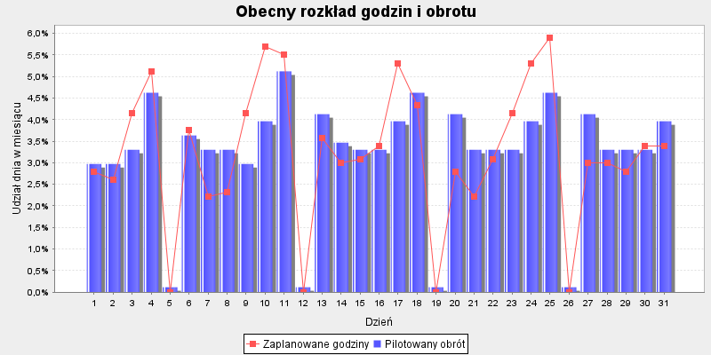
 |  |  |  |  | Godziny proporcjonalnie | Godziny aby zrealizować | Różnica godzin do
Dzień | Pilotaż obrotu | Udział dnia w TO | Zaplanowane godziny | Udział w godzinach | wg dziennego obrotu | Cel produktywności: 867.0 | celu produktywności

2020-07-01 | 28,821 zł | 2.97% | 29 | 2.80% | 30.9 | 27.5 | -1.5
2020-07-02 | 28,821 zł | 2.97% | 27 | 2.61% | 30.9 | 24.5 | -2.5
2020-07-03 | 32,024 zł | 3.30% | 43 | 4.15% | 34.4 | 37 | -6
2020-07-04 | 44,833 zł | 4.62% | 53 | 5.12% | 48.1 | 33.4 | -19.6
2020-07-05 | 1,121 zł | 0.12% | . | 0.00% | . | . | .
2020-07-06 | 35,226 zł | 3.63% | 39 | 3.76% | 37.8 | 33.1 | -5.9
2020-07-07 | 32,024 zł | 3.30% | 23 | 2.22% | 34.4 | 27.5 | 4.5
2020-07-08 | 32,024 zł | 3.30% | 24 | 2.32% | 34.4 | 29.5 | 5.5
2020-07-09 | 28,821 zł | 2.97% | 43 | 4.15% | 30.9 | 33.3 | -9.7
2020-07-10 | 38,429 zł | 3.96% | 59 | 5.69% | 41.2 | 38.9 | -20.1
2020-07-11 | 49,637 zł | 5.12% | 57 | 5.50% | 53.3 | 35.5 | -21.5
2020-07-12 | 1,121 zł | 0.12% | . | 0.00% | . | . | .
2020-07-13 | 40,030 zł | 4.13% | 37 | 3.57% | 43 | 37.9 | 0.9
2020-07-14 | 33,625 zł | 3.47% | 31 | 2.99% | 36.1 | 31.3 | 0.3
2020-07-15 | 32,024 zł | 3.30% | 32 | 3.09% | 34.4 | 30 | -2
2020-07-16 | 32,024 zł | 3.30% | 35 | 3.38% | 34.4 | 31.7 | -3.3
2020-07-17 | 38,429 zł | 3.96% | 55 | 5.31% | 41.2 | 37 | -18
2020-07-18 | 44,833 zł | 4.62% | 45 | 4.34% | 48.1 | 37.8 | -7.2
2020-07-19 | 1,121 zł | 0.12% | . | 0.00% | . | . | .
2020-07-20 | 40,030 zł | 4.13% | 29 | 2.80% | 43 | 32.4 | 3.4
2020-07-21 | 32,024 zł | 3.30% | 23 | 2.22% | 34.4 | 25.4 | 2.4
2020-07-22 | 32,024 zł | 3.30% | 32 | 3.09% | 34.4 | 25.9 | -6.1
2020-07-23 | 32,024 zł | 3.30% | 43 | 4.15% | 34.4 | 30.7 | -12.3
2020-07-24 | 38,429 zł | 3.96% | 55 | 5.31% | 41.2 | 35.7 | -19.3
2020-07-25 | 44,833 zł | 4.62% | 61 | 5.89% | 48.1 | 36.1 | -24.9
2020-07-26 | 1,121 zł | 0.12% | . | 0.00% | . | . | .
2020-07-27 | 40,030 zł | 4.13% | 31 | 2.99% | 43 | 34.2 | 3.2
2020-07-28 | 32,024 zł | 3.30% | 31 | 2.99% | 34.4 | 28.5 | -2.5
2020-07-29 | 32,024 zł | 3.30% | 29 | 2.80% | 34.4 | 30.3 | 1.3
2020-07-30 | 32,024 zł | 3.30% | 35 | 3.38% | 34.4 | 32.5 | -2.5
2020-07-31 | 38,429 zł | 3.96% | 35 | 3.38% | 41.2 | 34.8 | -0.2
Sumy: | 970000 | 1 | 1036 | 1 | 1036 | 872 | -164
 |  |  |  |  |  | godziny wg udziału w TO sklepu

